Materiels de Protection_INDIS
 |  | → Compléter les cellules vertes |  |  |  |  | Tél: 02.47.22.01.10

BON DE COMMANDE 0106 - Matériels de Protection

Votre référence interne (si besoin) |  |  |  |  | Date de Commande

Coordonnées de LIVRAISON |  |  |  |  | Coordonnées de FACTURATION

IMPORTANT | Votre bon de commande est à nous retourner exclusivement par email à : contact@1ndis.com

Code article | Désignation du produit |  |  |  | Prix Unitaire €HT | Nombre d'unité par boîte | Prix de la boîte | Nombre de boîtes souhaité | Montant Total €HT

08.01.0101 | Masque chirurgical 3 plis - EN 14683 |  |  |  | 0.65 € | 50 | 32.50 € |  | - €

08.01.0201 | Masque FFP2 - KN95 |  |  |  | 1.90 € | 40 | 76.00 € |  | - €

08.01.0901 | Gants en nitrile - Taille M |  |  |  | 0.19 € | 200 | 38.00 € |  | - €

08.01.0902 | Gants en nitrile - Taille L |  |  |  | 0.19 € | 200 | 38.00 € |  | - €

08.01.0903 | Gants en nitrile - Taille XL |  |  |  | 0.19 € | 200 | 38.00 € |  | - €

08.01.0608 | Solution hydroalcoolique Biostase - 75 ML |  |  |  | 2.45 € | 50 | 122.50 € |  | - €

08.01.0609 | Solution hydroalcoolique Biostase - 300 ML |  |  |  | 3.95 € | 50 | 197.50 € |  | - €

08.01.0610 | Solution hydroalcoolique Biostase - 500 ML avec pompe |  |  |  | 6.95 € | 20 | 139.00 € |  | - €

08.01.0605 | Solution hydroalcoolique Biostase - 1L |  |  |  | 11.95 € | 11 | 131.45 € |  | - €

 |  |  | MINIMUM DE COMMANDE 150 €HT |  |  |  | TOTAL €HT |  | - €

 |  |  |  |  |  |  | TVA 5,5% |  | - €

 |  |  |  |  |  |  | TOTAL €TTC |  | - €

COMMANDE NON ANNULABLE - NON MODIFIABLE - NON REMBOURSABLE

IMPORTANT Conditions Générales de Vente |  |  | Règlement 100% à la commande par virement bancaire
 |  |  | Une preuve du virement doit être jointe à la commande

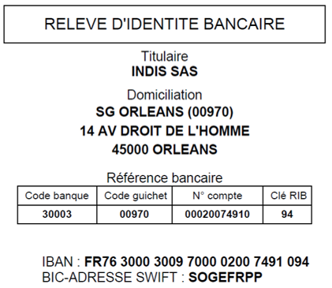
Nos coordonnées bancaires (RIB) |  |  |  | Inscrire la mention "Bon pour accord" avec Nom + Signature + Cachet de l'entreprise

INDIS - ZA Actiloire - 6 rue Joseph Cugnot - 37130 Cinq Mars La Pile - Tél. : 02 47 22 01 10 - Fax : 02 42 06 02 20 - Email : contact@1ndis.com SIRET : 838 071 694 00015 - CODE APE : 4618Z

